Поварово
 | КАРТОЧКА
о состоянии пункта ГГС |  | Чулково
муниципальный район |  | Раменский муниципальный район
название организации |  | ООО " "

ДАННЫЕ ПО КАТАЛОГУ
Дата и № выписки | № по каталогу | Название по каталогу | Класс | Тип наружного знака | Тип Центра
№ ___ от___ | 1196 | Поварово | 3 | пир. | 1
РЕЗУЛЬТАТЫ ОБСЛЕДОВАНИЯ
Состояние наружного знака |  | Схема и описание местоположения пункта
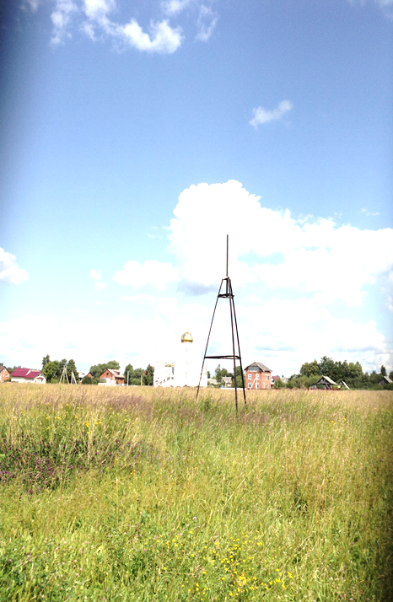
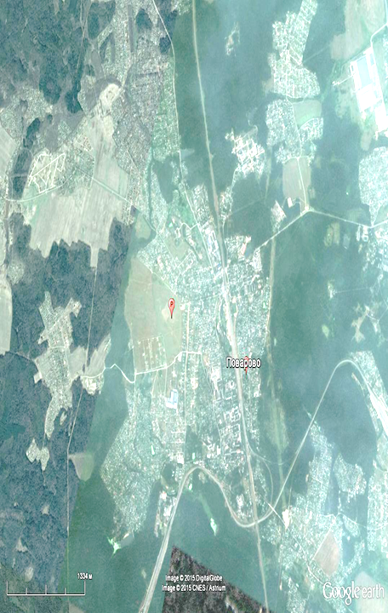

Образец

Трехгранная металлическая пирамида,(трубчатая). Состояние удовлетворительное. |  | Московская область, Солнечногорский район

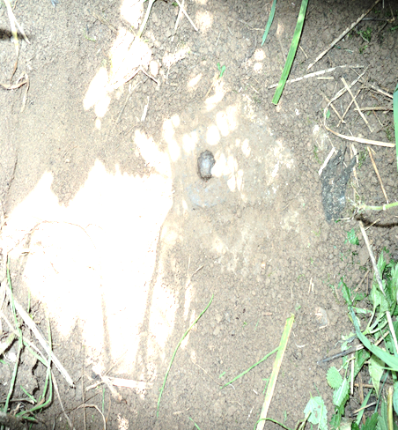
Состояние центра |  | Фотография или оттиск центра
Центр сохранен, состояние удовлетворительное

Дата проведения обследования |  | 31.03.2016 г.
Должность, Фамилия И.О., подпись |  | Инженер-геодезист ООО «________________»

